緊急連絡票
緊 急 連 絡 票
上辺見小学校 |  |  | 第 |  | 学年 |  | 組 |  |  |  |  |  |  | 1
本人 | ふりがな |  |  |  |  |  |  |  |  | 生年 月日 |  |  |  | 2
 | 氏名 |  |  |  |  |  |  |  |  |  |  |  |  | 3
 | 現住所 |  | 〒 |  |  |  |  |  |  |  |  |  |  | 4
 |  |  |  |  |  |  |  |  |  |  |  |  |  | 5
 | 町内名 |  |  |  | 本田12/三軒/泉町12/鹿養台・鹿養台団地123/官舎12/東町12/富士見町/栗原/仲町12345/南町1234/本中123/西町/大堤1234/赤保呂12/新田3456/今泉12/西赤保呂/学区外 |  |  |  |  |  |  |  |  | 6

保護者 | ふりがな |  |  |  |  |  |  | 続柄 |  | 自宅℡ |  |  |  |  | 父 | 本田１
 | 氏 名 |  |  |  |  |  |  |  |  |  |  |  |  |  | 母 | 本田２
 |  |  |  |  |  |  |  |  |  |  |  |  |  |  | 祖父 | 三軒
家 |  |  |  |  | 続柄 | 勤務先（電話番号） 緊急時に使用します。 |  |  |  |  |  |  |  |  | 叔父 | 鹿養台・鹿養台団地２
 |  |  |  |  |  |  |  |  |  |  |  |  |  |  | 叔母 | 鹿養台・鹿養台団地３
族 |  |  |  |  |  |  |  |  |  |  |  |  |  |  | 兄 | 官舎１
 |  |  |  |  |  |  |  |  |  |  |  |  |  |  | 姉 | 官舎２
状 |  |  |  |  |  |  |  |  |  |  |  |  |  |  | 弟 | 東町１
 |  |  |  |  |  |  |  |  |  |  |  |  |  |  | 妹 | 東町２
況 |  |  |  |  |  |  |  |  |  |  |  |  |  |  | その他 | 東町３
 |  |  |  |  |  |  |  |  |  |  |  |  |  |  |  | 富士見町
 |  |  |  |  |  |  |  |  |  |  |  |  |  |  |  | 栗原
緊急で学校から連絡する際にどちらに連絡しますか。連絡先を優先順位順に書いてください。 |  |  |  |  |  |  |  |  |  |  |  |  |  |  |  | 仲町１
連 絡 先 |  |  | 続 柄 | 電 話 番 号 |  |  | 連 絡 先 |  |  | 続 柄 | 電 話 番 号 |  |  |  |  | 仲町２
① |  |  |  |  |  |  | ④ |  |  |  |  |  |  |  |  | 仲町３
② |  |  |  |  |  |  | ⑤ |  |  |  |  |  |  |  |  | 仲町４
③ |  |  |  |  |  |  | ⑥ |  |  |  |  |  |  |  |  | 仲町５
長 所 や 特 技 |  |  |  |  |  |  |  |  |  |  |  |  |  |  |  | 南町１
 |  |  |  |  |  |  |  |  |  |  |  |  |  |  |  | 南町２
欠席のとき連絡帳を届けてくれる児童(年・組) |  |  |  |  |  |  |  |  |  |  |  |  |  |  |  | 南町３
 |  |  |  |  |  |  |  |  |  |  |  |  |  |  |  | 南町４
本人の入学前の経歴（幼稚園または保育園の記録） ※該当する箇所に○をつけ，必要事項を記入してください。（お子さんが１年生のみ） |  |  |  |  |  |  |  |  |  |  |  |  |  |  |  | 本中１
都道 府県 |  |  | 市 町 村 |  |  | 幼稚園・保育園・保育所・認定こども園等名 |  |  |  |  |  |  |  |  |  | 本中２
 |  |  |  |  |  |  |  |  |  |  |  |  |  |  |  | 本中３ | 保育園
( |  | 年 | ～ |  | 年 | 在籍 | ) |  |  |  |  |  |  |  |  | 大堀１ | 幼稚園
健康保険の名称と記号番号 |  |  |  |  |  |  |  |  |  |  |  |  |  |  |  | 大堀２ | 保育所
名称 |  |  |  |  |  |  | 記号番号 |  |  |  |  |  |  |  |  | 大堀３ | その他
 |  |  |  |  |  |  |  |  |  |  |  |  |  |  |  | 大堀４
かかりつけの病院 |  |  |  |  |  |  |  |  |  |  |  |  |  |  |  | 赤保呂１
内科 |  |  |  |  | 外科 |  |  |  | 歯科 |  |  |  |  |  |  | 赤保呂２
 |  |  |  |  |  |  |  |  |  |  |  |  |  |  |  | 赤保呂３
使用すると副作用のでる薬 |  |  |  |  |  |  |  |  |  |  |  |  |  | ある |  | 新田３
あればその薬品の種類 |  |  |  |  |  |  |  |  |  |  |  |  |  | ない |  | 新田４
常用している薬 |  |  |  |  |  |  |  |  |  |  |  |  |  |  |  | 新田５
ある場合は服用を始めた時期 |  |  |  |  |  |  |  | 年 |  | 月頃 |  |  |  |  |  | 新田６
 |  |  |  |  |  |  |  |  |  |  |  |  |  |  |  | 今泉１
何の薬 |  |  |  |  |  |  |  | 服用 回数 | 朝 | 昼 | 晩 | 就寝前 | その他 |  |  | 今泉２
 |  |  |  |  |  |  |  |  |  |  |  |  |  |  |  | 西赤保呂
今までにかかったおもな病気 |  |  |  |  |  |  |  |  |  |  |  |  |  |  |  | その他
 |  |  |  |  |  |  |  |  |  |  |  |  |  |  |  | 学区外

現在かかっている病気

健康面で気をつけてほしいこと

文
家
 |  | 上辺見小学校 → 自分の家 →
通
 |  | 北
学

路

地

図

自 |  | 西 |  |  |  |  |  |  |  |  |  |  | 東
宅
か
ら
学
校
ま
で

 |  | 南
【 備 考 】 ※この家庭環境及び緊急連絡カードは，2年ごとに更新します。
※１年ごとに見直しをお願いします。

記入例
緊 急 連 絡 票
上辺見小学校 |  |  | 第 | 1 | 学年 | 2 | 組 |  |  |  |  |  |  | 1
本人 | ふりがな |  | へんみ たいち |  |  |  |  |  |  | 生年 月日 | 2024-01-25 |  |  | 2
西暦/月/日
 | 氏名 |  | 辺見 泰一 |  |  |  |  |  |  |  |  |  |  | 3
 | 現住所 |  | 〒306-0234 |  | 古河市上辺見1164番地 ※アパート名 部屋番号等も記入する。 |  |  |  |  |  |  |  |  | 4
 |  |  |  |  |  |  |  |  |  |  |  |  |  | 5
 | 町内名 |  | 本田１ |  | 本田12/三軒/泉町12/鹿養台・鹿養台団地123/官舎12/東町12/富士見町/栗原/仲町12345/南町1234/本中123/西町/大堤1234/赤保呂12/新田3456/今泉12/西赤保呂/学区外 |  |  |  |  |  |  |  |  | 6

保護者 | ふりがな |  | へんみ たいざん |  |  |  |  | 続柄 | 父 | 自宅℡ | 0280-32-0633 |  |  |  | 父 | 本田１
 | 氏 名 |  | 辺見 泰山 |  |  |  |  |  |  |  |  |  |  |  | 母 | 本田２
 |  |  |  |  |  |  |  |  |  |  |  |  |  |  | 祖父 | 三軒
家 |  |  |  |  | 続柄 |  |  |  |  |  |  |  |  |  | 叔父 | 鹿養台・鹿養台団地２
 | 辺見 泰山 |  |  |  | 父 | 陸上自衛隊古河駐屯地 (電話〇〇－〇〇〇〇) |  |  |  |  |  |  |  |  | 叔母 | 鹿養台・鹿養台団地３
族 | 辺見 まり |  |  |  | 母 | スーパーたいざん (電話〇〇－〇〇〇〇) |  |  |  |  |  |  |  |  | 兄 | 官舎１
 | 辺見 えみり |  |  |  | 姉 | 総和中学校1年 |  |  |  |  |  |  |  |  | 姉 | 官舎２
緊急時に連絡するため、勤務先等
の電話番号をなるべく載せてください。
勤務先が変わったときは、学校にお知らせください。連絡上必要な場合は、部署や等も記入してください。
状 | 辺見 たいじ |  |  |  | 弟 | 上辺見幼稚園 年長 |  |  |  |  |  |  |  |  | 弟 | 東町１
 | 辺見 徳三 |  |  |  | 祖父 | 在宅 |  |  |  |  |  |  |  |  | 妹 | 東町２
況 |  |  |  |  |  |  |  |  |  |  |  |  |  |  | その他 | 東町３
 |  |  |  |  |  |  |  |  |  |  |  |  |  |  |  | 富士見町
 |  |  |  |  |  |  |  |  |  |  |  |  |  |  |  | 栗原
緊急で学校から連絡する際にどちらに連絡しますか。連絡先を優先順位順に書いてください。 |  |  |  |  |  |  |  |  |  |  |  |  |  |  |  | 仲町１
連 絡 先 |  |  | 続 柄 | 電 話 番 号 |  |  | 連 絡 先 |  |  | 続 柄 | 電 話 番 号 |  |  |  |  | 仲町２
①辺見 まり |  |  | 母 | 080-1234-5678 |  |  | ④ |  |  |  |  |  |  |  |  | 仲町３
②辺見 泰山 |  |  | 父 | 090-1234-5678 |  |  | ⑤ |  |  |  |  |  |  |  |  | 仲町４
③勝鹿 太郎 |  |  | 祖父 | 070-1234-5678 |  |  | ⑥ |  |  |  |  |  |  |  |  | 仲町５
長 所 や 特 技 |  | 手先が器用で、折り紙や工作をよくする。 ※職員がお子さんを指導したり、人間関係をつくったりする上で参考になること。 |  |  |  |  |  |  |  |  |  |  |  |  |  | 南町１
 |  |  |  |  |  |  |  |  |  |  |  |  |  |  |  | 南町２
欠席のとき連絡帳を届けてくれる児童(年・組) |  |  |  | ○年 〇〇 〇〇さん、 ※複数可 |  |  |  |  |  |  |  |  |  |  |  | 南町３
 |  |  |  |  |  |  |  |  |  |  |  |  |  |  |  | 南町４
本人の入学前の経歴（幼稚園または保育園の記録） ※該当する箇所に○をつけ，必要事項を記入してください。（お子さんが１年生のみ） |  |  |  |  |  |  |  |  |  |  |  |  |  |  |  | 本中１
都道 府県 | 茨城県 |  | 市 町 村 | 古河市 |  | 幼稚園・保育園・保育所・認定こども園等名 |  |  |  |  |  | 保育所 |  |  |  | 本中２
 |  |  |  |  |  | 上辺見 |  |  |  |  |  |  |  |  |  | 本中３ | 保育園
( | 2021 | 年 | ～ | 2023 | 年 | 在籍 | ) |  |  |  |  |  |  |  |  | 大堀１ | 幼稚園
健康保険の名称と記号番号 |  |  |  |  |  |  |  |  |  |  |  |  |  |  |  | 大堀２ | 保育所
名称 | 国民健康保険 |  |  |  |  |  | 記号番号 | 12345678 |  |  |  |  |  |  |  | 大堀３ | その他
 |  |  |  |  |  |  |  |  |  |  |  |  |  |  |  | 大堀４
かかりつけの病院 |  |  |  |  |  |  |  |  |  |  |  |  |  |  |  | 赤保呂１
内科 | 西南医療センター |  |  |  | 外科 | 上辺見子ども病院 |  |  | 歯科 | 勝鹿歯科 |  |  |  |  |  | 赤保呂２
 |  |  |  |  |  |  |  |  |  |  |  |  |  |  |  | 赤保呂３
使用すると副作用のでる薬 |  |  |  |  |  |  | ある |  |  |  |  |  |  | ある |  | 新田３
あればその薬品の種類 |  |  |  | 消毒でアルコール類を使うとじんましんがでます。 |  |  |  |  |  |  |  |  |  | ない |  | 新田４
常用している薬 |  |  |  |  |  | ある |  |  |  |  |  |  |  |  |  | 新田５
ある場合は服用を始めた時期 |  |  |  |  | 2021 |  |  | 年 | 10 | 月頃 |  |  |  |  |  | 新田６
 |  |  |  |  |  |  |  |  |  |  |  |  |  |  |  | 今泉１
何の薬 |  | 血圧を安定させるための薬。 |  |  |  |  |  | 服用 回数 | 朝 | 昼 | 晩 | 就寝前 | その他 |  |  | 今泉２
 |  |  |  |  |  |  |  |  |  |  |  |  |  |  |  | 西赤保呂
今までにかかったおもな病気 |  |  |  |  | ※学校が把握しておいた方がよいもの。(健康上の配慮等) |  |  |  |  |  |  |  |  |  |  | その他
 |  |  |  |  |  |  |  |  |  |  |  |  |  |  |  | 学区外

現在かかっている病気 |  |  |  |  | 小児ぜんそく

健康面で気をつけてほしいこと |  |  |  |  | ※学校が把握しておいた方がよいこと。授業等で配慮が必要なこと。 アレルギー等、

文
家
 |  | 上辺見小学校 → 自分の家 →
通
 |  | 北
学
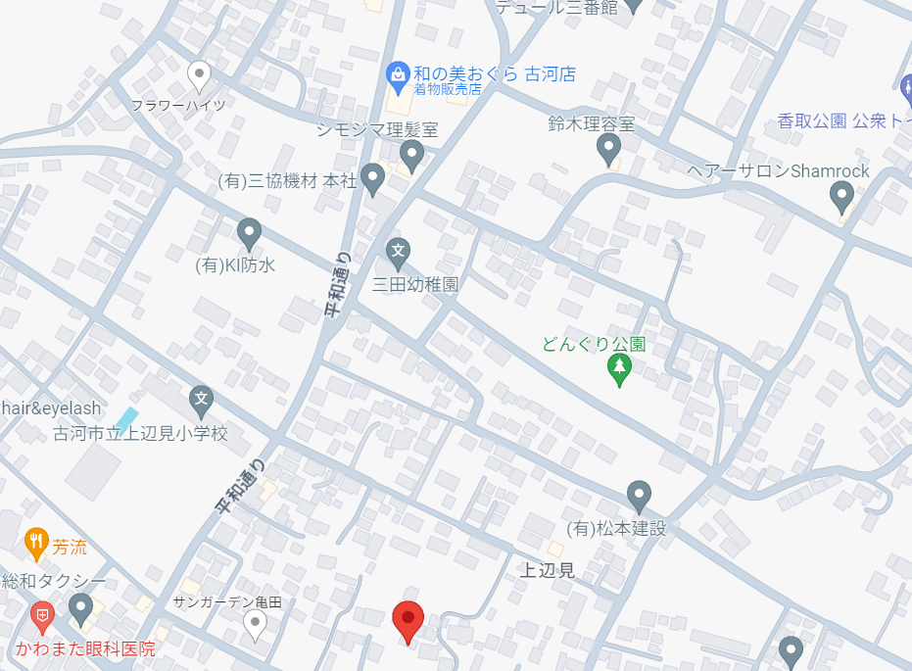
路

地

図
家

自 |  | 西 |  |  |  |  |  |  |  |  |  |  | 東
宅
か
ら
学
校
ま
【どちらかの方法でお願いします】
①地図ソフト等使用し、スクショを添付する。
②印刷後に地図だけ手書きで記入する。
【通学路の記入】
①自宅には 学校には
②自宅から学校までの経路を記入する。
で
文

家
文

 |  | 南
【 備 考 】 ※この家庭環境及び緊急連絡カードは，2年ごとに更新します。
※１年ごとに見直しをお願いします。

